ЗАДАНИЕ 1
Задание
1) Заполнить столбец Премия "Мягкий сценарий" следующим образом: если стаж больше 5 лет ИЛИ выполнение плана не меньше 90% (хотя бы одно условие выполняется), то назначить премию 10% от оклада. Иначе премия = 0.
2) Заполнить столбец Премия "Жёсткий сценарий" следующим образом: если стаж больше 5 лет И выполнение плана не меньше 90% (оба условия выполняются одновременно), то назначить премию 10% от оклада. Иначе премия = 0.
3) Сравнить полученные значения

Номер | Фамилия | Имя | Отчество | Дата рождения | Пол | Город | Оклад | Стаж | Выполнение плана | Премия "Мягкий сценарий" | Премия "Жёсткий сценарий"
1 | Ковригин | Матвей | Остапович | 1964-01-15 | м | Пермь | 98,200.00р. | 14 | 61% | 9,820.00р. | 0.00р.
2 | Зайцев | Наум | Ипполитович | 1993-09-09 | м | Екатеринбург | 42,000.00р. | 1 | 62% | 0.00р. | 0.00р.
3 | Оськина | Арина | Тимуровна | 1989-06-21 | ж | Санкт-Петербург | 50,000.00р. | 6 | 88% | 5,000.00р. | 0.00р.
4 | Сайбаталова | Екатерина | Сергеевна | 1953-05-22 | ж | Воронеж | 118,400.00р. | 2 | 88% | 0.00р. | 0.00р.
5 | Оспищев | Богдан | Егорович | 1952-05-07 | м | Омск | 120,400.00р. | 21 | 85% | 12,040.00р. | 0.00р.
6 | Гибазова | Евгения | Алексеевна | 1950-02-13 | ж | Самара | 124,600.00р. | 33 | 95% | 12,460.00р. | 12,460.00р.
7 | Ёлкин | Дмитрий | Андреевич | 1968-12-07 | м | Новосибирск | 88,900.00р. | 24 | 68% | 8,890.00р. | 0.00р.
8 | Гарин | Иван | Ираклиевич | 1951-07-29 | м | Уфа | 121,900.00р. | 7 | 63% | 12,190.00р. | 0.00р.
9 | Орлова | Алиса | Георгиевна | 1970-01-23 | ж | Санкт-Петербург | 86,800.00р. | 6 | 90% | 8,680.00р. | 8,680.00р.
10 | Селезнев | Федор | Адрианович | 1965-10-20 | м | Нижний Новгород | 94,900.00р. | 11 | 89% | 9,490.00р. | 0.00р.
11 | Нилина | Алиса | Казимировна | 1951-12-07 | ж | Воронеж | 121,200.00р. | 11 | 100% | 12,120.00р. | 12,120.00р.
12 | Базанов | Сергей | Андриянович | 1970-01-17 | м | Москва | 86,800.00р. | 18 | 80% | 8,680.00р. | 0.00р.
13 | Яблочкина | Валентина | Игоревна | 1970-11-18 | ж | Волгоград | 85,300.00р. | 6 | 101% | 8,530.00р. | 8,530.00р.
14 | Дуванова | Алина | Мироновна | 1961-03-17 | ж | Самара | 103,600.00р. | 4 | 99% | 10,360.00р. | 0.00р.
15 | Актжанова | Жанна | Трофимовна | 1953-01-21 | ж | Воронеж | 119,100.00р. | 17 | 60% | 11,910.00р. | 0.00р.
16 | Нусинов | Николай | Венедиктович | 1978-10-06 | м | Санкт-Петербург | 70,300.00р. | 1 | 76% | 0.00р. | 0.00р.
17 | Эскина | Алина | Германовна | 1954-03-06 | ж | Москва | 116,900.00р. | 5 | 109% | 11,690.00р. | 0.00р.
18 | Капустина | Ольга | Борисовна | 1965-01-29 | ж | Новосибирск | 96,300.00р. | 5 | 76% | 0.00р. | 0.00р.
19 | Гусляков | Илья | Богданович | 1951-07-11 | м | Воронеж | 122,000.00р. | 44 | 76% | 12,200.00р. | 0.00р.
20 | Толбаев | Фома | Агапович | 1966-02-14 | м | Уфа | 94,300.00р. | 11 | 110% | 9,430.00р. | 9,430.00р.
21 | Ткач | Ярослав | Елизарович | 1953-10-11 | м | Казань | 117,700.00р. | 16 | 92% | 11,770.00р. | 11,770.00р.
22 | Карбаинов | Константин | Андронович | 1986-12-22 | м | Москва | 54,700.00р. | 9 | 86% | 5,470.00р. | 0.00р.
23 | Лукашевич | Кир | Серафимович | 1983-11-18 | м | Нижний Новгород | 60,600.00р. | 11 | 65% | 6,060.00р. | 0.00р.
24 | Саитов | Никита | Герасимович | 1958-07-08 | м | Москва | 108,700.00р. | 33 | 93% | 10,870.00р. | 10,870.00р.
25 | Козариса | Элеонора | Игоревна | 1980-10-11 | ж | Омск | 66,500.00р. | 14 | 93% | 6,650.00р. | 6,650.00р.
26 | Фанина | Кира | Федоровна | 1966-09-19 | ж | Казань | 93,200.00р. | 11 | 85% | 9,320.00р. | 0.00р.
27 | Минаева | Арина | Константиновна | 1982-07-13 | ж | Омск | 63,200.00р. | 8 | 66% | 6,320.00р. | 0.00р.
28 | Овчинникова | Доминика | Федотовна | 1989-02-03 | ж | Челябинск | 50,700.00р. | 4 | 106% | 5,070.00р. | 0.00р.
29 | Яздовский | Ефрем | Иннокентиевич | 1959-11-28 | м | Нижний Новгород | 106,100.00р. | 25 | 65% | 10,610.00р. | 0.00р.
30 | Котов | Алексей | Юриевич | 1968-11-07 | м | Пермь | 89,100.00р. | 1 | 99% | 8,910.00р. | 0.00р.
31 | Пончиков | Порфирий | Ерофеевич | 1981-11-06 | м | Волгоград | 64,500.00р. | 13 | 109% | 6,450.00р. | 6,450.00р.
32 | Шевцов | Семён | Фролович | 1976-11-26 | м | Челябинск | 73,800.00р. | 4 | 81% | 0.00р. | 0.00р.
33 | Оскорбина | Марина | Петровна | 1958-11-06 | ж | Новосибирск | 108,100.00р. | 11 | 66% | 10,810.00р. | 0.00р.
34 | Сазонтов | ﻿Август | Даниилович | 1961-04-13 | м | Челябинск | 103,500.00р. | 19 | 76% | 10,350.00р. | 0.00р.
35 | Звягин | Ефрем | Эрнестович | 1973-05-25 | м | Волгоград | 80,500.00р. | 5 | 102% | 8,050.00р. | 0.00р.
36 | Коржакова | Надежда | Ипполитовна | 1979-03-02 | ж | Пермь | 69,500.00р. | 9 | 61% | 6,950.00р. | 0.00р.
37 | Янибекова | Нона | Фомевна | 1951-12-15 | ж | Уфа | 121,100.00р. | 33 | 63% | 12,110.00р. | 0.00р.
38 | Миронова | Кристина | Карповна | 1987-05-26 | ж | Красноярск | 53,900.00р. | 8 | 60% | 5,390.00р. | 0.00р.
39 | Помелова | Анна | Иларионовна | 1965-10-05 | ж | Омск | 95,000.00р. | 12 | 89% | 9,500.00р. | 0.00р.
40 | Дейнекина | Оксана | Тихоновна | 1957-12-22 | ж | Омск | 109,700.00р. | 31 | 103% | 10,970.00р. | 10,970.00р.
41 | Еськова | Регина | Серафимовна | 1987-05-06 | ж | Санкт-Петербург | 54,000.00р. | 5 | 65% | 0.00р. | 0.00р.
42 | Киприянов | Никон | Измаилович | 1951-04-26 | м | Уфа | 122,400.00р. | 37 | 108% | 12,240.00р. | 12,240.00р.
43 | Утёсова | Валерия | Кузьмевна | 1983-07-14 | ж | Челябинск | 61,300.00р. | 8 | 63% | 6,130.00р. | 0.00р.
44 | Фанина | Надежда | Германовна | 1993-11-15 | ж | Казань | 41,700.00р. | 2 | 89% | 0.00р. | 0.00р.
45 | Кулигина | Лилия | Федоровна | 1992-11-27 | ж | Нижний Новгород | 43,500.00р. | 2 | 77% | 0.00р. | 0.00р.
46 | Вязьмитина | Наталья | Серафимовна | 1972-05-27 | ж | Казань | 82,400.00р. | 8 | 102% | 8,240.00р. | 8,240.00р.
47 | Грош | Никифор | Сидорович | 1991-04-16 | м | Воронеж | 46,600.00р. | 4 | 90% | 4,660.00р. | 0.00р.
48 | Карев | Артемий | Агапович | 1978-05-04 | м | Красноярск | 71,100.00р. | 6 | 86% | 7,110.00р. | 0.00р.
49 | Эрдниева | Ангелина | Анатолиевна | 1986-06-29 | ж | Челябинск | 55,700.00р. | 8 | 79% | 5,570.00р. | 0.00р.
50 | Глинка | Леонид | Григориевич | 1977-03-25 | м | Уфа | 73,200.00р. | 5 | 70% | 0.00р. | 0.00р.
51 | Уманова | Мария | Петровна | 1978-04-26 | ж | Воронеж | 71,200.00р. | 17 | 79% | 7,120.00р. | 0.00р.
52 | Шамило | Михаил | Аникитевич | 1963-07-14 | м | Омск | 99,200.00р. | 8 | 64% | 9,920.00р. | 0.00р.
53 | Канадцева | Анастасия | Андрияновна | 1975-01-10 | ж | Санкт-Петербург | 77,400.00р. | 2 | 107% | 7,740.00р. | 0.00р.
54 | Тетерина | Нина | Анатолиевна | 1989-03-28 | ж | Нижний Новгород | 50,400.00р. | 4 | 89% | 0.00р. | 0.00р.
55 | Шатова | Ирина | Семеновна | 1981-04-23 | ж | Самара | 65,500.00р. | 4 | 80% | 0.00р. | 0.00р.
56 | Фурманова | Евгения | Родионовна | 1957-10-28 | ж | Самара | 110,000.00р. | 37 | 68% | 11,000.00р. | 0.00р.
57 | Фомичёва | Татьяна | Тимофеевна | 1952-12-26 | ж | Омск | 119,200.00р. | 43 | 98% | 11,920.00р. | 11,920.00р.
58 | Муравьева | Инесса | Несторовна | 1975-10-11 | ж | Воронеж | 76,000.00р. | 2 | 64% | 0.00р. | 0.00р.
59 | Пономарева | Алиса | Михеевна | 1993-10-14 | ж | Волгоград | 41,800.00р. | 2 | 102% | 4,180.00р. | 0.00р.
60 | Мороцкий | Дементий | Евстафиевич | 1961-06-11 | м | Санкт-Петербург | 100,000.00р. | 31 | 101% | 10,000.00р. | 10,000.00р.
61 | Чупров | Иннокентий | Давыдович | 1988-02-12 | м | Самара | 52,600.00р. | 7 | 109% | 5,260.00р. | 5,260.00р.
62 | Андроников | Иван | Ильич | 1987-07-07 | м | Казань | 53,700.00р. | 8 | 104% | 5,370.00р. | 5,370.00р.
63 | Фастера | Наталья | Глебовна | 1980-04-25 | ж | Челябинск | 67,400.00р. | 1 | 75% | 0.00р. | 0.00р.
64 | Катков | Владислав | Тимурович | 1968-11-28 | м | Ростов-на-Дону | 80,000.00р. | 8 | 63% | 8,000.00р. | 0.00р.
65 | Безруков | Виктор | Артемович | 1994-01-26 | м | Екатеринбург | 41,300.00р. | 1 | 72% | 0.00р. | 0.00р.
66 | Хлебов | Степан | Вадимович | 1970-02-04 | м | Воронеж | 86,700.00р. | 4 | 104% | 8,670.00р. | 0.00р.
67 | Ветров | Степан | Викентиевич | 1976-03-30 | м | Воронеж | 75,100.00р. | 4 | 92% | 7,510.00р. | 0.00р.
68 | Окрокверцхов | Павел | Михеевич | 1971-01-14 | м | Уфа | 85,000.00р. | 8 | 102% | 8,500.00р. | 8,500.00р.
69 | Кондратенко | Олег | Евграфович | 1951-02-28 | м | Москва | 122,700.00р. | 17 | 110% | 12,270.00р. | 12,270.00р.
70 | Шустелёв | Евграф | Архипович | 1975-05-31 | м | Уфа | 76,700.00р. | 15 | 105% | 7,670.00р. | 7,670.00р.
 |  |  |  |  |  |  |  |  |  | 56 | 19 | 70
 |  |  |  |  |  |  |  |  |  | 80% | 27%
 |  |  |  |  |  |  |  |  |  | При жёстком сценарии количество премированных снижается на | 53%

 |  |  |  |  |  |  |  |  |  | по сравнению с количеством сотрудников при мягком сценарии

ЗАДАНИЕ 2
Задание
Формулами заполнить ячейки в желтой заливке

Номер заказа | Артикул товара | Филиал | Цена | Товар | Филиал | Количество зазазов | Сумма заказов
1 | Д-7873 | Юг | 1,650.00р. | Д-7873 | Центр | 8 | 14,700.00р.
2 | Д-7873 | Центр | 1,650.00р. | А-2598 | Юг | 6 | 19,550.00р.
3 | Д-7873 | Центр | 1,800.00р. | И-9433 | Запад | 4 | 9,250.00р.
4 | З-6221 | Запад | 4,400.00р. | Б-0052 | Юг | 6 | 19,050.00р.
5 | А-2598 | Юг | 3,300.00р. | А-2598 | Центр | 2 | 3,350.00р.
6 | Д-7873 | Юг | 3,300.00р.
7 | И-9433 | Центр | 4,050.00р.
8 | А-2598 | Юг | 3,400.00р.
9 | З-6221 | Запад | 500.00р.
10 | Д-7873 | Запад | 3,400.00р.
11 | Б-0052 | Юг | 4,100.00р.
12 | Д-7873 | Запад | 3,350.00р.
13 | В-2918 | Запад | 900.00р.
14 | Д-7873 | Запад | 2,500.00р.
15 | З-6221 | Юг | 4,100.00р.
16 | А-2598 | Юг | 4,000.00р.
17 | В-2918 | Запад | 4,300.00р.
18 | И-9433 | Центр | 2,000.00р.
19 | А-2598 | Юг | 1,900.00р.
20 | А-2598 | Центр | 2,550.00р.
21 | Б-0052 | Запад | 4,000.00р.
22 | Б-0052 | Юг | 1,700.00р.
23 | В-2918 | Центр | 2,450.00р.
24 | Д-7873 | Запад | 2,150.00р.
25 | Д-7873 | Центр | 50.00р.
26 | Д-7873 | Запад | 2,150.00р.
27 | А-2598 | Запад | 2,150.00р.
28 | Б-0052 | Центр | 1,400.00р.
29 | Д-7873 | Юг | 150.00р.
30 | Д-7873 | Юг | 500.00р.
31 | Б-0052 | Запад | 1,400.00р.
32 | Д-7873 | Запад | 1,650.00р.
33 | Д-7873 | Юг | 600.00р.
34 | В-2918 | Юг | 1,150.00р.
35 | Д-7873 | Юг | 4,600.00р.
36 | Б-0052 | Юг | 2,450.00р.
37 | В-2918 | Центр | 4,000.00р.
38 | А-2598 | Запад | 2,400.00р.
39 | З-6221 | Центр | 250.00р.
40 | И-9433 | Центр | 2,350.00р.
41 | Б-0052 | Юг | 3,300.00р.
42 | Д-7873 | Центр | 1,500.00р.
43 | В-2918 | Юг | 450.00р.
44 | Б-0052 | Юг | 4,900.00р.
45 | Б-0052 | Центр | 3,400.00р.
46 | А-2598 | Центр | 800.00р.
47 | Д-7873 | Юг | 4,850.00р.
48 | Д-7873 | Запад | 2,850.00р.
49 | З-6221 | Центр | 2,500.00р.
50 | В-2918 | Центр | 800.00р.
51 | В-2918 | Центр | 2,900.00р.
52 | Д-7873 | Центр | 2,250.00р.
53 | Д-7873 | Центр | 2,500.00р.
54 | Д-7873 | Центр | 900.00р.
55 | И-9433 | Запад | 1,050.00р.
56 | З-6221 | Центр | 2,850.00р.
57 | З-6221 | Запад | 3,650.00р.
58 | Д-7873 | Юг | 4,800.00р.
59 | А-2598 | Юг | 2,650.00р.
60 | И-9433 | Запад | 2,800.00р.
61 | В-2918 | Центр | 3,050.00р.
62 | Д-7873 | Юг | 2,700.00р.
63 | Б-0052 | Юг | 2,600.00р.
64 | З-6221 | Юг | 50.00р.
65 | Б-0052 | Запад | 3,700.00р.
66 | В-2918 | Запад | 2,450.00р.
67 | Д-7873 | Юг | 1,300.00р.
68 | И-9433 | Центр | 50.00р.
69 | А-2598 | Юг | 4,300.00р.
70 | Д-7873 | Запад | 4,600.00р.
71 | Д-7873 | Запад | 4,850.00р.
72 | Д-7873 | Юг | 900.00р.
73 | А-2598 | Запад | 450.00р.
74 | И-9433 | Запад | 3,100.00р.
75 | И-9433 | Запад | 2,300.00р.
76 | Д-7873 | Центр | 4,050.00р.

ЗАДАНИЕ 3
ЗАДАНИЕ
Используя Условное форматирование задать условие:
Если количество товара столбца "На складе", меньше количества товара столбца "Минимального запаса", то заливка всей строки -красная
Марка | Поставщик | Тип | Цена | На складе | Минимальный запас
Genen Shouyu | Mayumi's | Приправы | 697.50р. | 39 | 5
Pavlova | Pavlova, Ltd. | Кондитерские изделия | 785.25р. | 29 | 10
Alice Mutton | Pavlova, Ltd. | Мясо/птица | 1,755.00р. | 0 | 2
Carnarvon Tigers | Pavlova, Ltd. | Рыбопродукты | 2,812.50р. | 42 | 3
Teatime Chocolate Biscuits | Specialty Biscuits, Ltd. | Кондитерские изделия | 414.00р. | 25 | 5
Sir Rodney's Marmalade | Specialty Biscuits, Ltd. | Кондитерские изделия | 3,645.00р. | 40 | 5
Sir Rodney's Scones | Specialty Biscuits, Ltd. | Кондитерские изделия | 450.00р. | 3 | 5
Gustaf's Knackebrod | PB Knackebrod AB | Хлебобулочные изделия | 945.00р. | 104 | 25
Tunnbrod | PB Knackebrod AB | Хлебобулочные изделия | 405.00р. | 61 | 25
Guarana Fantastica | Refrescos Americanas LTDA | Напитки | 202.50р. | 20 | 5
NuNuCa Nuss-Nougat-Creme | АО Германия-Россия | Кондитерские изделия | 630.00р. | 76 | 30
Gumbar Gummibarchen | АО Германия-Россия | Кондитерские изделия | 1,405.35р. | 15 | 7
Schoggi Schokolade | АО Германия-Россия | Кондитерские изделия | 1,975.50р. | 49 | 30
Rossle Sauerkraut | Plutzer Lebensmittelgrossmarkte AG | Фрукты | 2,052.00р. | 26 | 2
Thuringer Rostbratwurst | Plutzer Lebensmittelgrossmarkte AG | Мясо/птица | 5,570.55р. | 25 | 2
Nord-Ost Matjeshering | Nord-Ost-Fisch mbH | Рыбопродукты | 1,165.05р. | 10 | 5
Vegie-spread | Pavlova, Ltd. | Приправы | 1,975.50р. | 24 | 5
Wimmers gute Semmelknodel | Plutzer Lebensmittelgrossmarkte AG | Хлебобулочные изделия | 1,496.25р. | 22 | 5
Louisiana Fiery Hot Pepper Sauce | New Orleans Cajun Delights | Приправы | 947.25р. | 76 | 3
Louisiana Hot Spiced Okra | New Orleans Cajun Delights | Приправы | 765.00р. | 4 | 2
Laughing Lumberjack Lager | Bigfoot Breweries | Напитки | 630.00р. | 52 | 10
Scottish Longbreads | Specialty Biscuits, Ltd. | Кондитерские изделия | 562.50р. | 6 | 15
Gudbrandsdalsost | Norske Meierier | Молочные продукты | 1,620.00р. | 26 | 15
Outback Lager | Pavlova, Ltd. | Напитки | 675.00р. | 15 | 30
Flotemysost | Norske Meierier | Молочные продукты | 967.50р. | 26 | 9
Mozzarella di Giovanni | Formaggi Fortini s.r.l. | Молочные продукты | 1,566.00р. | 14 | 9
Rod Kaviar | Svensk Sjofoda AB | Рыбопродукты | 675.00р. | 101 | 5
Longlife Tofu | Tokyo Traders | Фрукты | 450.00р. | 4 | 5
Rhonbrau Klosterbier | Plutzer Lebensmittelgrossmarkte AG | Напитки | 348.75р. | 125 | 25
Lakkalikoori | Karkki Oy | Напитки | 810.00р. | 57 | 20
Original Frankfurter grune Sosse | Plutzer Lebensmittelgrossmarkte AG | Приправы | 585.00р. | 32 | 15
Gorgonzola Telino | Formaggi Fortini s.r.l. | Молочные продукты | 562.50р. | 0 | 5
Mascarpone Fabioli | Formaggi Fortini s.r.l. | Молочные продукты | 1,440.00р. | 9 | 5
Geitost | Norske Meierier | Молочные продукты | 112.50р. | 112 | 20
Sasquatch Ale | Bigfoot Breweries | Напитки | 630.00р. | 111 | 15
Steeleye Stout | Bigfoot Breweries | Напитки | 810.00р. | 20 | 15
Inlagd Sill | Svensk Sjofoda AB | Рыбопродукты | 855.00р. | 112 | 20
Gravad lax | Svensk Sjofoda AB | Рыбопродукты | 1,170.00р. | 11 | 25
Cote de Blaye | Aux joyeux ecclesiastiques | Напитки | 11,857.50р. | 17 | 15
Chartreuse verte | Aux joyeux ecclesiastiques | Напитки | 810.00р. | 69 | 5
Boston Crab Meat | New England Seafood Cannery | Рыбопродукты | 828.00р. | 123 | 30
Jack's New England Clam Chowder | New England Seafood Cannery | Рыбопродукты | 434.25р. | 85 | 10
Singaporean Hokkien Fried Mee | Leka Trading | Хлебобулочные изделия | 630.00р. | 26 | 36
Ipoh Coffee | Leka Trading | Напитки | 2,070.00р. | 17 | 5
Gula Malacca | Leka Trading | Приправы | 875.25р. | 27 | 15
Rogede sild | Lyngbysild | Рыбопродукты | 427.50р. | 5 | 15
Spegesild | Lyngbysild | Рыбопродукты | 540.00р. | 95 | 7
Zaanse koeken | Zaanse Snoepfabriek | Кондитерские изделия | 427.50р. | 36 | 7
Chocolade | Specialty Biscuits, Ltd. | Кондитерские изделия | 573.75р. | 15 | 5
Maxilaku | Karkki Oy | Кондитерские изделия | 900.00р. | 10 | 15
Valkoinen suklaa | Karkki Oy | Кондитерские изделия | 731.25р. | 65 | 30
Manjimup Dried Apples | G'day, Mate | Фрукты | 2,385.00р. | 20 | 10
Filo Mix | G'day, Mate | Хлебобулочные изделия | 315.00р. | 38 | 25
Perth Pasties | G'day, Mate | Мясо/птица | 1,476.00р. | 10 | 24
Tourtiere | Ma Maison | Мясо/птица | 335.25р. | 21 | 10
Pate chinois | Ma Maison | Мясо/птица | 1,080.00р. | 115 | 20
Gnocchi di nonna Alice | Pasta Buttini s.r.l. | Хлебобулочные изделия | 1,710.00р. | 21 | 30
Ravioli Angelo | Pasta Buttini s.r.l. | Хлебобулочные изделия | 877.50р. | 36 | 20
Escargots de Bourgogne | Escargots Nouveaux | Рыбопродукты | 596.25р. | 62 | 20
Raclette Courdavault | Gai paturage | Молочные продукты | 2,475.00р. | 79 | 5
Camembert Pierrot | Gai paturage | Молочные продукты | 1,540.00р. | 22 | 10
Sirop d'erable | Forots d'Erables | Приправы | 1,282.50р. | 113 | 25
Tarte au sucre | Forots d'Erables | Кондитерские изделия | 2,218.50р. | 17 | 20
Chai | ООО Экзотика | Напитки | 810.00р. | 39 | 10
Chang | ООО Экзотика | Напитки | 855.00р. | 17 | 5
Aniseed Syrup | ООО Экзотика | Приправы | 450.00р. | 23 | 25
Chef Anton's Cajun Seasoning | New Orleans Cajun Delights | Приправы | 990.00р. | 53 | 7
Chef Anton's Gumbo Mix | New Orleans Cajun Delights | Приправы | 960.75р. | 0 | 5
Grandma's Boysenberry Spread | Karkki Oy | Приправы | 1,125.00р. | 120 | 25
Uncle Bob's Organic Dried Pears | Grandma Kelly's Homestead | Фрукты | 1,350.00р. | 15 | 10
Northwoods Cranberry Sauce | Grandma Kelly's Homestead | Приправы | 1,800.00р. | 6 | 20
Mishi Kobe Niku | Tokyo Traders | Мясо/птица | 4,365.00р. | 29 | 6
Ikura | Tokyo Traders | Рыбопродукты | 1,395.00р. | 31 | 6
Queso Cabrales | Cooperativa de Quesos 'Las Cabras' | Молочные продукты | 945.00р. | 22 | 30
Queso Manchego La Pastora | Cooperativa de Quesos 'Las Cabras' | Молочные продукты | 1,710.00р. | 86 | 7
Konbu | Mayumi's | Рыбопродукты | 270.00р. | 24 | 5
Tofu | Mayumi's | Фрукты | 1,046.25р. | 35 | 6

ЗАДАНИЕ 4
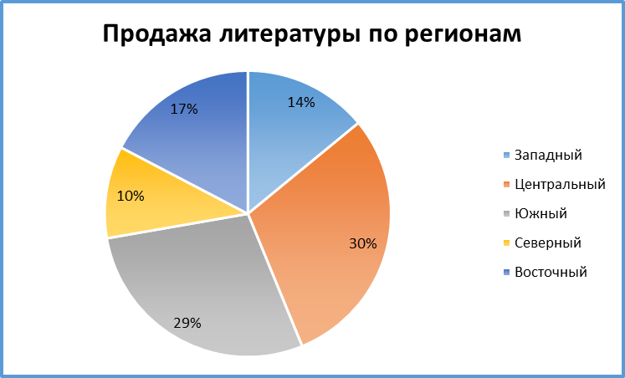
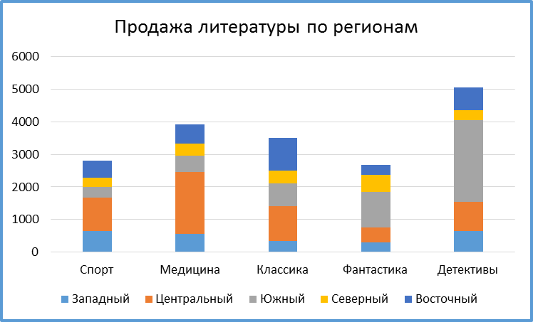
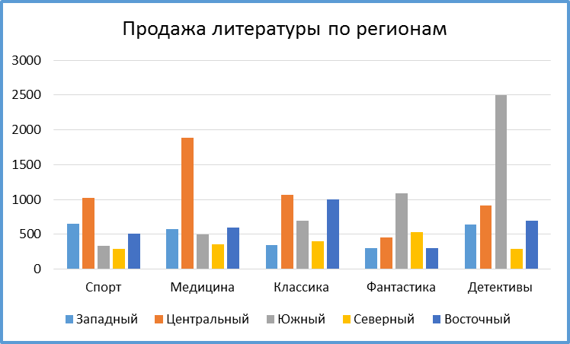
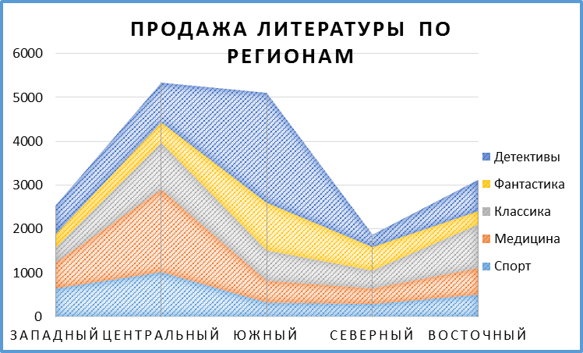
Продажа литературы по регионам
1
2
3
4
Продажа литературы по регионам
Продажа литературы по регионам

Регион | Спорт | Медицина | Классика | Фантастика | Детективы | Итого
Западный | 650 | 572 | 350 | 305 | 645 | 2522
Центральный | 1020 | 1890 | 1065 | 457 | 908 | 5340
Южный | 329 | 500 | 690 | 1087 | 2500 | 5106
Северный | 290 | 360 | 400 | 530 | 289 | 1869
Восточный | 510 | 600 | 1000 | 300 | 700 | 3110

ЗАДАНИЕ:
Построить различные типы диаграмм по данным таблицы Продажа литературы по регионам, шт. (см. образцы) для анализа:
1) доли годовых продаж литературы в регионах
2) продажи каждой тематики литературы в каждом регионе
3) суммарных продаж каждой тематики литературы по всем регионам
4) суммы годовых продаж литературы по регионам
Образцы приведены.

Продажа литературы по регионам
Продажа литературы по регионам

ЗАДАНИЕ 5
Исходные значения:
Начальная сумма вклада, р | -500,000 | Количество цемента, кг | 418
Срок вклада, месяцы | 12 | Количество песка, кг | 1,255
Ежемесячный платеж, р | -67,547 | Цена цемента, руб/кг | 12
Процентная ставка, за год | 11% | Цена песка, руб/кг | 7
 |  | Общая стоимость | 13,800
Результаты:
ЗАДАНИЕ:
Определить размер Ежемесячного платежа (ячейка C5), чтобы выгода от вклада составила 100 тыс р
Определить количество цемента и песка, которые можно купить на 13 800 р., при условии, что количества песка должно быть в 3 раза больше цемента.
Сумма накоплений, р | 1,410,561
Вложенные средства, р | -1,310,561
Выгода, р | 100,000

